시트1
스킬 테이블 구조 정리중

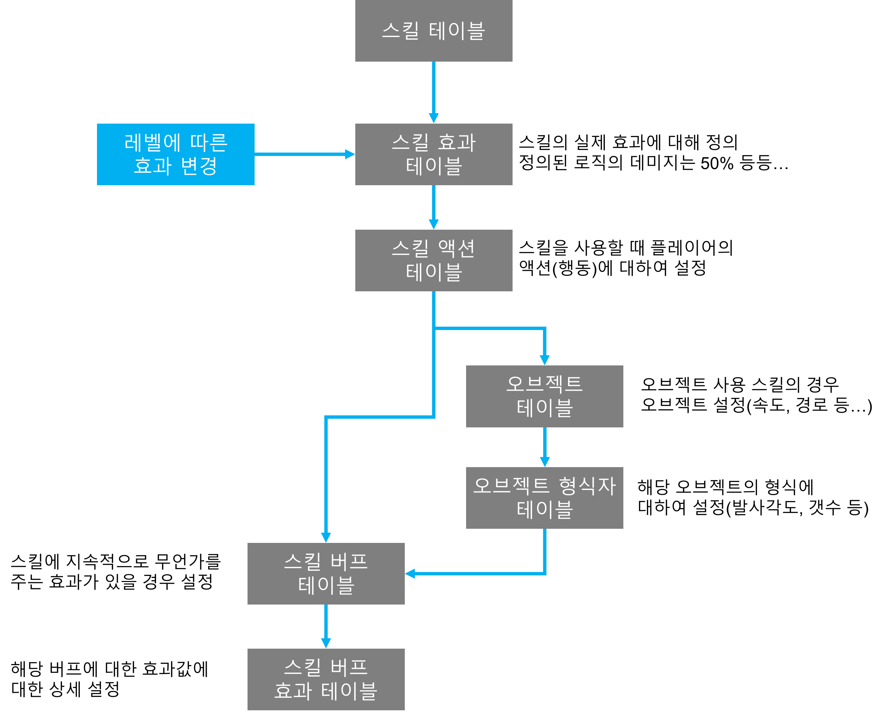

 | 기본 스킬 테이블
 |  | 스키마 명 | no | skSkillName | skDescription | skIsActive | skType | skObject | skLearnLevel | skConsumType | skConsum
 |  | 내용 | 번호 | 스킬명 | 스킬설명 | 액티브 스킬 여부 | 스킬 형태(근거리, 원거리 등) | 적용 대상 | 획득 가능 레벨 | 소모 재화 타입 | 소모 재화량
 |  | 작성형식 | 0 | char | char | 0 / 1 | 0 / 1 | 0 / 1 | 0, 10 | 0 / 1 | 1111

 |  | skChildEffect | skIcon | skAnimation | skEffectType | skEffectTiming | skEffect | skSoungTiming | skSound
 |  | 스킬 효과 테이블 번호 | 스킬 아이콘 경로 | 애니메이션 경로 | 이펙트 타입(본인, 지역) | 이펙트 타이밍 | 이펙트 경로 | 사운드 타이밍 | 사운드 경로
 |  | no | \root | \root | local / world | XX / 10000(애니) | \root | XX / 10000(애니) | \root

 | 스킬 효과 테이블
 |  | 스키마 명 | no | skParentID | skActionChild | skSkillLevel | skAffectAttack | skAffectMagicAttack | skAffectHp | skHpRecover | skAffectSpecial
 |  | 내용 | 번호 | 스킬 테이블 번호 | 액션 테이블 번호 | 스킬의 레벨 | 물리 공격력 영향량 | 마법 공격력 영향량 | HP 영향량 | HP회복 영향량 | 특화 영향량
 |  | 작성형식 | 0

 |  | skAffectAttackSpeed | skAffectMoveSpeed | skAffectCritical | skAffectSmite | skAffectResist | skAffectCriticalDodge | skAffectPenetrate | skAffectDef | skAffectMagicDef | skAffectAttackPer
 |  | 공격속도 영향량 | 이동속도 영향량 | 치명타 영향량 | 강타 영향량 | 효과 저항 영향량 | 치명타 회피 영향량 | 관통률 영향량 | 물리 방어력 영향량 | 마법 방어력 영향량 | 물리 공격력 영향 비율

 |  | skAffectMagicAttackPer | skAffectHpPer | skHpRecoverPer | skAffectSpecialPer | skAffectAttackSpeedPer | skAffectMoveSpeedPer | skAffectCriticalPer | skAffectSmitePer | skAffectResistPer | skAffectCriticalDodgePer
 |  | 마법 공격력 영향 비율 | HP 영향 비율 | HP회복 영향 비율 | 특화 영향 비율 | 공격속도 영향 비율 | 이동속도 영향 비율 | 치명타 영향 비율 | 강타 영향 비율 | 효과 저항 영향 비율 | 치명타 회피 영향 비율

 |  | skAffectPenetratePer | skAffectDefPer | skAffectMagicDefPer | skCooltimePer | skUpgradeConsum | skGetFire
 |  | 관통률 영향 비율 | 물리 방어력 영향 비율 | 마법 방어력 영향 비율 | 쿨타임 | 강화 소모 재화량 | 발열 획득량

 | 액션 테이블
 |  | 스키마 명 | no | skParentID | skActionBuffChildD | skType | skObjectChildID | skRangeType | skRangePara0 | skRangePara1 | skRangePara2
 |  | 내용 | 번호 | 스킬 테이블 번호 | 액션버프 정의 | 스킬 타입 정의(근거리, 원거리 등) | 오브젝트 정의 | 스킬 사정거리 타입 | 사정거리 설정1 | 사정거리 설정2 | 사정거리 설정3
 |  | 작성형식 | 0

 |  | skDamageTiming | skMoveType | skMoveTyming | skMoveSpeed | skMoveTime | skActionEffect
 |  | 피격 타이밍 | 이동타입 | 이동 타이밍 | 이동속도 | 총 이동시간 | 밀리공격 피격 이펙트 경로
 |  | XX / 10000(애니)

 | 버프 테이블
 |  | 스키마 명 | no | skParentID | skActionBuffParentID | skChildBuffEffectID | skChildSkillEffect | SkBuffLifetime | skBuffTic | skBuffIcon | skBuff Description
 |  | 내용 | 번호 | 스킬 테이블 번호 | 액션 테이블 번호 | 버프 효과 테이블 번호 | 스킬 효과 테이블 번호 | 버프 지속시간 | 몇 초마다 효과를 적용? | 버프 아이콘 | 버프 설명
 |  | 작성형식 | 0

 |  | skBuffEffectType | skBuffEffectTiming | skBuffEffect
 |  | 이펙트 타입(본인, 지역) | 이펙트 타이밍 | 이펙트 경로

 | 버프 효과 테이블
 |  | 스키마 명 | no | skParentBuffEffectID
 |  | 내용 | 번호 | 버프 테이블 번호
 |  | 작성형식 | 0

 | 오브젝트 테이블
 |  | 스키마 명 | no | skParentID | skObjectType | SkObjlifeTime | skChildType | skObjectSpeed | skObjectRangeType | skObjectEffectType | skObjectEffectTiming
 |  | 내용 | 번호 | 스킬 테이블 번호 | 오브젝트 타입 | 오브젝트 지속시간 | 스킬 형식자 정의 | 발사형 오브젝트 속도 | 오브젝트 효과타입 | 이펙트 타입(대상, 지역) | 이펙트 타이밍
 |  | 작성형식 | 0 |  | static, dynamic

 |  | skObjectEffect
 |  | 이펙트 경로

 | 오브젝트 형식자 정의
 |  | 스키마 명 | no | skObjectID | skObjectPara0 | skObjectPara1 | skObjectPara2 | skObjectPara3 | skObjectPara4
 |  | 내용 | 번호 | 오브젝트 테이블 번호 | 오브젝트 파라미터1 | 오브젝트 파라미터2 | 오브젝트 파라미터3 | 오브젝트 파라미터4 | 오브젝트 파라미터5
 |  | 작성형식 | 0

